Arkusz1
Opis przedmiotu zamówienia - załącznik nr 1
L.P. | NAZWA PRODUKTU | WIZUALIZACJA PRODUKTU | NAKŁAD (szt.) | CENA JEDNOSTKOWA NETTO | ŁĄCZNIE NETTO | STAWKA VAT | CENA JEDNOSTKOWA BRUTTO | ŁĄCZNIE BRUTTO | OPIS | PREFEROWANE WYMIARY APLIKACJI | OZNAKOWANIE (do uzgodnienia z zamawiającym) | METODA NADRUKU | PREFEROWANY SPOSÓB PAKOWANIA
1. | PIŁKA NOŻNA | 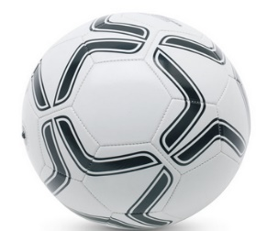 | 150 | 0.00 zł | 0 | 23% | 0.00 zł | 0.00 | Trzywarstwowa piłka footbolowa, wysokiej jakości, szyta z materiału lateksowego i PVC. Zaprojektowana z 6 paneli tak, by na białej powierzchni dało się umieścić duże logo. Zgodna z oficjalnym rozmiarem 5. Kolor opcjonalny do wyboru zamawiającego. | ok. 60 x 70 mm | Herb powiatu w jednym kolorze (czarny) z nazwą „Powiat Ostródzki”. | tampodruk | Piłki nienapompowane, zapakowane osobno w przezroczystą folię, po 25 szt. w kartonie.
2. | BIDON | 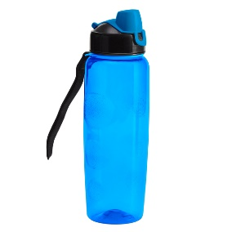 | 200 | 0.00 zł | 0 | 23% | 0.00 zł | 0.00 | Wygodny bidon o pojemności 700 ml z uchwytem na nadgarstek oraz oryginalnym zamknięciem. Wykonany z syntetycznego polimeru wolnego od BPA. Przeznaczony do zimnych napojów. Kolor opcjonalny do wyboru zamawiającego. | ok. 30 x 40 mm | Herb powiatu w jednym kolorze z nazwą „Powiat Ostródzki”. | tampodruk | po 50 szt. w kartonie
3. | RĘCZNIK SPORTOWY | 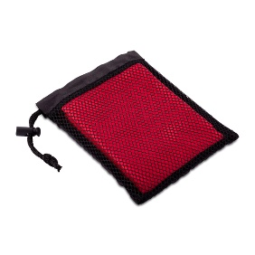 | 200 | 0.00 zł | 0 | 23% | 0.00 zł | 0.00 | Sportowy ręcznik w rozmiarze 40 x 80 cm w poliestrowym etui. Dobrze wchłania wodę i szybko schnie. Pakowany w pokrowiec ze sznureczkiem ze ściągaczem. Kolor opcjonalny do wyboru zamawiającego. | ok. 100 x 34 mm | Herb powiatu w jednym kolorze z nazwą „Powiat Ostródzki”. | termotransfer 1 kolor | po 50 szt. w kartonie
4. | APTECZKA | 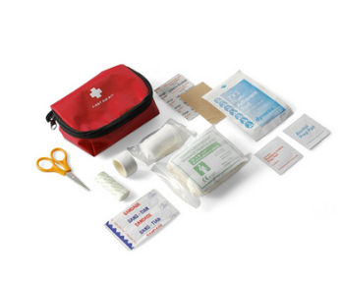 | 450 | 0.00 zł | 0 | 23% | 0.00 zł | 0.00 | Apteczka pierwszej pomocy. Pokrowiec z kieszenią z przodu na zamek błyskawiczny, szlufka na pasek z tyłu. Wyposażenie minimum 14 elementów m.in.: bandaż trójkątny, bandaż PBT, płatki nasączone alkoholem, plastry, nożyczki, agrafki, taśma, zgodność z normą EN 13485:2003. Materiał: nylon/poliester. Wymiary: ok. 130 x 85 x 50 mm. Kolor opcjonalny do wyboru zamawiającego. | herb ok. 40 x 50 mm logo ZPP ok. 30 x 40 mm | Herb powiatu z nazwą „Powiat Ostródzki” - nad nim w pełnym kolorze oraz logo ZPP. | termotransfer 1 kolor | po 50 szt. w kartonie
5. | PLECAK Z TAŚMĄ ODBLASKOWĄ | 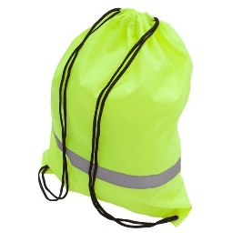 | 500 | 0.00 zł | 0 | 23% | 0.00 zł | 0.00 | Solidny plecak promocyjny wykonany z poliestru 210D, obszyty dookoła 360° taśmą odblaskową o szerokości 2,5 cm. Dobrze widoczny z oddali, zwiększa bezpieczeństwo. Pojemność 7 litrów. Kolor opcjonalny do wyboru zamawiającego. | ok. 100 x 34 mm | Herb powiatu z nazwą „Powiat Ostródzki” - nad nim w pełnym kolorze oraz logo ZPP. | sitodruk/termotransfer | karton zbiorczy po 250 szt.
6. | EKOLOGICZNE BRELOKI Z FILCEM | 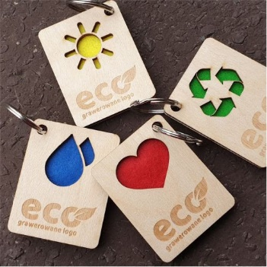 | 800 | 0.00 zł | 0 | 23% | 0.00 zł | 0.00 | Breloczek ze sklejki. Wycięte 4 wzory tj. przedstawia wizualizacja poglądowa. Wymiar breloka ok. 70 x 50 mm Wyklejony filcem w 4 kolorach tematycznych (żółty, czerwony, zielony, niebieski). | ok. 70 x 50 mm | Projekt do uzgodnienia z zamawiającym. | grawer | Pakowane po 200 szt. w katoniku.
7. | ANTYSTRES "SERCE" |  | 600 | 0.00 zł | 0 | 23% | 0.00 zł | 0.00 | Miękkie serce antystresowe o średnicy ok. 6 cm w kolorze czerwonym. | 25 x 15mm | Herb powiatu z nazwą „Powiat Ostródzki” | grawer | Pakowane po 200 szt. w katonie.
8. | TORBA ECO (MAŁA) | 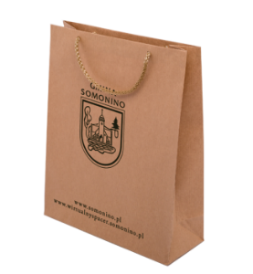 | 300 | 0.00 zł | 0 | 23% | 0.00 zł | 0.00 | Torba ekologiczna Kolor: brązowy Materiał: papier ekologiczny 110 g/m2, wzmocniony dół i góra torby. Uchwyt: sznurkowy, brązowy, zakończony plastikiem blokującym wysunięcie. Wymiary: ok. 240 x 90 x 320 mm | herb ok. 110 x 85 mm adres strony internetowej ok. 160 mm logo zpp ok. 110 x 85 mm | Kontur herbu powiatu naniesiony w centralnej części torby nad nim napis: "Powiat Ostródzki", a pod herbem – adres strony www.powiat.ostroda.pl. Logo zpp w lewym górnym rogu. Nadruki tylko po jednej stronie torby w kolorze czarnym (Pantone). | sitodruk | Pakowane po 25 lub 50 szt. w przezroczystych foliach.
9. | TORBA ECO (DUŻA) |  | 600 | 0.00 zł | 0 | 23% | 0.00 zł | 0.00 | Torba ekologiczna Kolor: brązowy Materiał: papier ekologiczny 110 g/m2, wzmocniony dół i góra torby. Uchwyt: sznurkowy, brązowy, zakończony plastikiem blokującym wysunięcie. Preferowany wymiar ok. 300 x 100 x 400 mm | herb ok. 180 x 140 mm adres strony internetowej ok. 140 mm logo zpp ok. 110 x 85 mm | Kontur herbu powiatu naniesiony w centralnej części torby nad nim napis: "Powiat Ostródzki", a pod herbem – adres strony www.powiat.ostroda.pl. Logo zpp w lewym górnym rogu. Nadruki tylko po jednej stronie torby w kolorze czarnym (Pantone). | sitodruk | Pakowane po 25 lub 50 szt. w przezroczystych foliach.
10. | LATARKA LED | 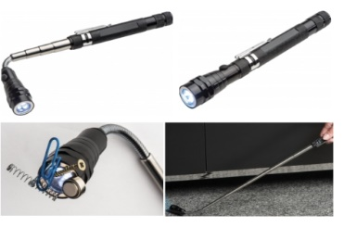 | 350 | 0.00 zł | 0 | 23% | 0.00 zł | 0.00 | Latarka z min. 3 diodami LED i teleskopową rączką (dł. 600 mm). Latarka posiadająca magnes, dzięki któremu można przyciągnąć drobne metalowe przedmioty z trudno dostępnych miejsc. Rozmiar produktu ok. 172 x ø 21 mm. Kolor opcjonalny do wyboru zamawiającego. Latarka posiadająca komplet baterii. Eco opakowanie. Kolor opcjonalny do wyboru zamawiającego. | ok. 40 x 5 mm | Jednokolorowy napis www.powiat.ostroda.pl na metalowym prostokącie, umieszczonym na rączce. | grawer | Pakowana pojedynczo w kartoniki. Zapakowane zbiorczo po 50 szt.
11. | MIARKA | 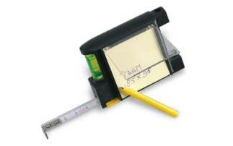 | 400 | 0.00 zł | 0 | 23% | 0.00 zł | 0.00 | Stalowa miarka o długości 2 metrów posiadająca funkcję stopu, mechanizm zawijający, poziomicę, długopis oraz notes z przezroczystą klapką. Materiał: metal, plastik. Wymiary ok. 8x6x3cm. Miarka pakowana w osobny kartonik. Kolor opcjonalny do wyboru zamawiającego. | wys. 35 mm, szer. proporcjonalnie | Herb powiatu w wersji konturowej oraz adres: www.powiat.ostroda.pl pod herbem - nadruk jednokolorowy – czarny, na przezroczystej klapce | tampodruk | Pakowana pojedynczo w kartoniki. Zapakowane zbiorczo po 100 szt.
12. | GŁOŚNIK BLUETOOTH |  | 150 | 0.00 zł | 0 | 23% | 0.00 zł | 0.00 | Głośnik 3W wyposażony w Bluetooth 2.1 z funkcją przyspieszającą szybkość transmisji EDR. Wyposażony w port na kartę micro SD, kabel do ładowania, radio. Dodatkowo funkcja odbierania połączeń z telefonu. Zasięg 10 m, pojemność baterii 300 mAh, ładowanie ok. 2 godz., odtwarzanie ok. 4-5 godz. Kolor opcjonalny do wyboru zamawiającego. | ok. 30 x 24 mm | Herb powiatu umieszczony na środku urządzenia w jednym kolorze z nazwą „Powiat Ostródzki”. | tampodruk | Każdy głośnik pakowany pojedynczo w małe kartoniki, całość zapakowana w karton po 50 szt.
13. | PUZZLE Z WŁASNYM NADRUKIEM |  | 350 | 0.00 zł | 0 | 23% | 0.00 zł | 0.00 | Puzzle 120 elementów - wycięte wykrojnikiem przez profesjonalne maszyny do produkcji puzzli. Parametry puzzli: układanka puzzlowa o wymiarach ok. 297 x 420 mm (+/- do 50 mm - szerokość i długość), tektura lita ok. 1,9 mm oklejana wydrukiem, kreda ok. 150 g, wydruk offsetowy, sztancowane. Parametry pudełka: pudełko z otwieranym wieczkiem, wydruk offsetowy, tektura falista E oklejana papierem min. 150 g, o wymiarach ok. 220 x 155 x 35 mm (+/- do 50 mm - szerokość i długość), wydruk offsetowy. | Zgodne z preferowanym rozmiarem nadruku na produkcie | Projekt w pełnym kolorze przygotowany przy konsultacji z zamawiającym. Na wieczku należy umieścić m.in.: wizualizację ułożonych puzzli, kategorię wiekową, liczbę elementów, herb, podpis autora zdjęcia. Na bocznej ściance wieczka adres: Starostwo Powiatowe w Ostródzie, ul. Jana III Sobieskiego 5, 14-100 Ostróda, tel. +48 89 642 98 00, e-mail centrala@powiat.ostroda.pl. | druk offsetowy | Puzzle zapakowane w foliowy woreczek i zapakowane do pudełka. Preferowany sposób pakowania: w kartonie po 50 szt.
14. | POKROWIEC NA UBRANIE | 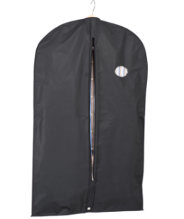 | 350 | 0.00 zł | 0 | 23% | 0.00 zł | 0.00 | Pokrowiec na ubrania z okienkiem wykonany z miękkiej, oddychającej włókniny. Zapinany na zamek. Kolor czarny. Wymiary produktu ok. 1100x600 mm. | ok. 50 x 65 mm | Herb powiatu w pełnym kolorze z prawej strony na wysokości piersi z nazwą nad herbem „Powiat Ostródzki” | haft | Pokrowiec pakowany w osobną folię po 50 szt. w kartonie
15. | RĘCZNIK | 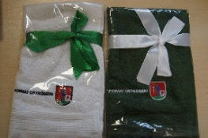 | 300 | 0.00 zł | 0 | 23% | 0.00 zł | 0.00 | Ręcznik 100% bawełna, ok. 380 g/m2, o wymiarach ok. 455 x 275 mm, posiadający uchwyt umożliwiający zawieszenie. Kolor opcjonalny do wyboru zamawiającego. | ok. 140 x 40 mm | Herb powiatu w pełnym kolorze z napisem „Powiat Ostródzki”. Projekt do uzgodnienia z zamawiającym. | haft | Ręcznik zwinięty z widocznym oznakowaniem na wierzchu i związany wstążką ozdobną (min. 20 mm szerokości). Preferowany sposób pakowania w kartonie po ok. 50 szt.
16. | ŚWIECZKA ZAPACHOWA |  | 450 | 0.00 zł | 0 | 23% | 0.00 zł | 0.00 | Świeczka zapachowa w metalowym pudełku (owiniętym sznurkiem). Wymiary: 62 x 42 mm. Zapach opcjonalny do wyboru przez zamawiającego. Kolor opcjonalny do wyboru zamawiającego. | Ø ok. 550 mm dopasowana do wieczka świeczki | Herb powiatu z nazwą „Powiat Ostródzki” - nad nim w pełnym kolorze. | wypukła naklejka 3D | Folia zabezpieczająca naklejkę 3D przed zarysowaniem. Preferowany sposób pakowania w kartonie po 100 szt.
17. | KOSZULKA MĘSKA I DAMSKA (T-SHIRT) |  | 300 | 0.00 zł | 0 | 23% | 0.00 zł | 0.00 | Wykonana z wysokiej jakości bawełny koszulka o gramaturze 150 - 190 g/m2 i różnych rozmiarach, podwójny szew na rękawach i u dołu. Podział ilościowy na męskie, damskie, kolory i rozmiary: (M) czarny rozmiar: M - 40 szt., L - 70 szt., XL - 40 szt. (D) szara rozmiar: S - 40 szt., M - 70 szt., L - 40 szt. | herb ok. 55x72 mm, napis naniesiony w sposób czytelny proporcjonalnie do rozmiaru herbu | Herb powiatu z nazwą „Powiat Ostródzki” - nad nim w pełnym kolorze z lewej strony na wysokości piersi | termotransfer fullcolor | Każda koszulka zapakowana oddzielnie w foliowe przezroczyste opakowanie z widocznym rozmiarem. Preferowany sposób pakowania: w kartonie po 100 szt.
 |  |  |  |  |  |  |  | 0.00

